Акция 46
 |  | Обновлено: Friday 15 September 2017 12:26:32 |  |  |  |  |  |  | ПРЕДОПЛАТА | ИТОГО:
 |  |  |  |  |  |  |  |  | 0.00 | 0
 |  | Адрес: Москва, ул. Монтажная д.2а Телефоны : 8(495) 775-44-73, 775-44-74, 799-08-87 http://www.psfarfor.ru E-mail: info@psf-group.ru |  |  |  |  |  |  | СКИДКА:
 |  |  |  |  |  |  |  |  | 0.00

Код | Артикул | Фото | Описание | Кол-во в коробке | Базовая цена | Цена | Цена по предоплате | Кол-во на остатке | Заявка шт. | Сумма | Штрихкод
37-31427 | 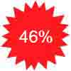 DS-Q19PC-043 | 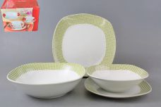 Нажмите чтобы увеличить | DINNER SET, набор (19) 6 мелк.тарелок 220мм + 6 мелк.тарелок 190мм + 6 салатников 600мл + 1 салатник 1200мл, форма - квадратная, упаковка - цвет.бокс | 2.00 | 2581,77 | 0 | 0 | 53 шт. | 0.00 | 0 | 6950328589548
234-35976 | GF-6032-002 | 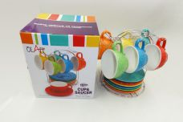 Нажмите чтобы увеличить | METAL STAND, набор чайный (12) 6 чашек 250мл + 6 блюдец, метал.стенд, NEW BONE CHINA, декор - 6 микс, подарочная упаковка | 6.00 | 1198,15 | 0 | 0 | 95 шт. | 0.00 | 0 | 4650067163284
234-35978 | GF-6070-002 | 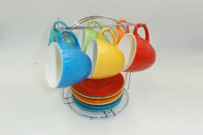 Нажмите чтобы увеличить | METAL STAND, набор чайный (12) 6 чашек 250мл + 6 блюдец, метал.стенд, NEW BONE CHINA, декор - 6 микс, подарочная упаковка | 6.00 | 1198,15 | 0 | 0 | 169 шт. | 0.00 | 0 | 4650067163277
234-35975 | GF-6098-002 | 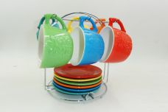 Нажмите чтобы увеличить | METAL STAND, набор чайный (12) 6 чашек 250мл + 6 блюдец, метал.стенд, NEW BONE CHINA, декор - 6 микс, подарочная упаковка | 6.00 | 1198,15 | 0 | 0 | 24 шт. | 0.00 | 0 | 4650067163208
228-35528 | GF-MSH-01 | 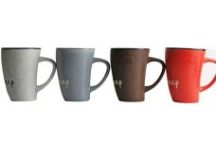 Нажмите чтобы увеличить | ИЗГИБ, кружка 400 мл, декор - 4 микс, упаковка - гофрокороб | 48.00 | 77,08 | 0 | 0 | 1316 шт. | 0.00 | 0 | 4610013186231
228-35529 | GF-MSH-02 | 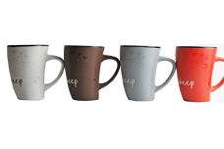 Нажмите чтобы увеличить | ИЗГИБ, кружка 400 мл, декор - 4 микс, упаковка - гофрокороб | 48.00 | 77,08 | 0 | 0 | 550 шт. | 0.00 | 0 | 4610013186224
228-35535 | GF-MSH-07 | 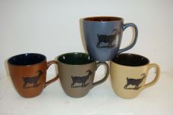 Нажмите чтобы увеличить | ФЕРМА, кружка 400 мл, декор - 4 микс, упаковка - гофрокороб | 48.00 | 92,16 | 0 | 0 | 141 шт. | 0.00 | 0 | 4610013186187
228-35757 | GF-5809-003 | 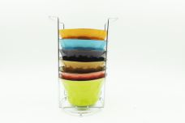 Нажмите чтобы увеличить | РАДУГА, набор 6 салатников 450мл, метал.стенд, декор - 6 микс, подарочная упаковка | 6.00 | 848,84 | 0 | 0 | 53 шт. | 0.00 | 0 | 4650067161990
228-35790 | GF-6049-003 | 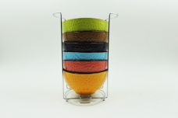 Нажмите чтобы увеличить | РАДУГА, набор 6 салатников 470мл, метал.стенд, декор - 6 микс, подарочная упаковка | 6.00 | 870,89 | 0 | 0 | 21 шт. | 0.00 | 0 | 4650067162010
228-35749 | GF-5379-003 | 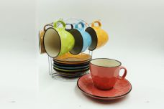 Нажмите чтобы увеличить | РАДУГА, набор чайный (12) 6 чашек 200мл + 6 блюдец, метал.стенд, декор - 6 микс, подарочная упаковка | 6.00 | 1014,20 | 0 | 0 | 14 шт. | 0.00 | 0 | 4650067162058
228-35751 | GF-5530-003 | 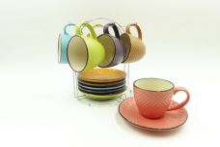 Нажмите чтобы увеличить | РАДУГА, набор чайный (12) 6 чашек 200мл + 6 блюдец, метал.стенд, декор - 6 микс, подарочная упаковка | 6.00 | 1014,20 | 0 | 0 | 41 шт. | 0.00 | 0 | 4650067162065
228-35765 | GF-5809BB-003 | 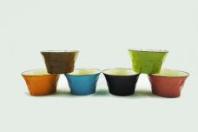 Нажмите чтобы увеличить | РАДУГА, салатник 450мл, декор - 6 микс, упаковка - гофрокороб | 36.00 | 144,93 | 0 | 0 | 74 шт. | 0.00 | 0 | 4650067161914
228-36968 | GR-078C-S | 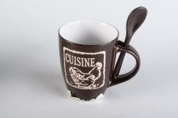 Нажмите чтобы увеличить | CUISINE, кружка 360мл с ложкой, микс 3 декора, упаковка - гофрокороб | 36.00 | 98,10 | 0 | 0 | 2377 шт. | 0.00 | 0 | 4650067166650
228-36979 | GR-078O-S | 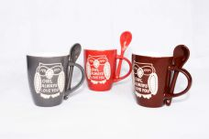 Нажмите чтобы увеличить | OWL, кружка 360мл с ложкой, микс 3 декора, упаковка - гофрокороб | 36.00 | 98,10 | 0 | 0 | 564 шт. | 0.00 | 0 | 4650067166735
228-36967 | GR-985C | 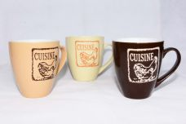 Нажмите чтобы увеличить | CUISINE, кружка 500мл, микс 3 декора, упаковка - гофрокороб | 24.00 | 144,02 | 0 | 0 | 803 шт. | 0.00 | 0 | 4650067166667
228-34888 | GR-2071BW | 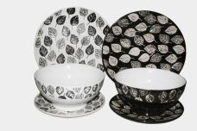 Нажмите чтобы увеличить | НУАР, набор столовый (18) 6 мелк.тарелок 220мм + 6 мелк.тарелок 190мм + 6 салатников 600мл, декор - черный/белый с листьями, упаковка - цвет.бокс | 2.00 | 2963,81 | 0 | 0 | 425 шт. | 0.00 | 0 | 4610013183179
228-36970 | GR-801220C | 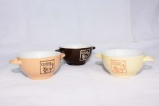 Нажмите чтобы увеличить | CUISINE, салатник 300мл с ручками, микс 3 декора, упаковка - гофрокороб | 24.00 | 110,62 | 0 | 0 | 1396 шт. | 0.00 | 0 | 4650067166636
228-36981 | GR-801220O | 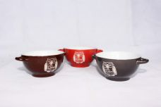 Нажмите чтобы увеличить | OWL, салатник 300мл с ручками, микс 3 декора, упаковка - гофрокороб | 24.00 | 110,62 | 0 | 0 | 2569 шт. | 0.00 | 0 | 4650067166711
228-36980 | GR-753O | 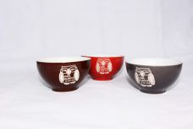 Нажмите чтобы увеличить | OWL, салатник 700мл, микс 3 декора, упаковка - гофрокороб | 24.00 | 141,93 | 0 | 0 | 257 шт. | 0.00 | 0 | 4650067166728
229-36983 | GR-825-12H | 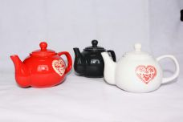 Нажмите чтобы увеличить | HEART, чайник 1000мл, микс 3 декора, упаковка - гофрокороб | 6.00 | 532,23 | 0 | 0 | 896 шт. | 0.00 | 0 | 4650067166582
228-36971 | GR-60440cs-C | 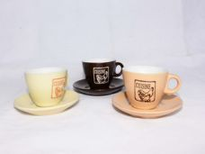 Нажмите чтобы увеличить | CUISINE, набор чашка 220мл с блюдцем, микс 3 декора, упаковка - гофрокороб | 36.00 | 110,62 | 0 | 0 | 1922 шт. | 0.00 | 0 | 4610013183131
230-35253 | HJC-1204-MM | 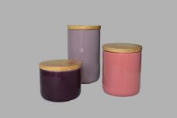 Нажмите чтобы увеличить | ЦИКЛАМЕН, набор (3) банка 10х9см + банка 10х12см + банка 10х17,5см, дерев.крышки, упаковка - цвет.бокс | 6.00 | 869,71 | 0 | 0 | 294 шт. | 0.00 | 0 | 4610013186552
229-35361 | HJC-1206-J-4P | 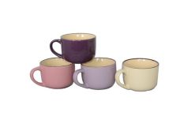 Нажмите чтобы увеличить | ЦИКЛАМЕН, набор 4 бульонницы 500мл, микс 4 цвета с коричневой каймой по краю, кремовые внутри, упаковка - цвет.бокс | 9.00 | 466,24 | 0 | 0 | 62 шт. | 0.00 | 0 | 4610013188112
229-36708 | HJC-1207-J-6P | 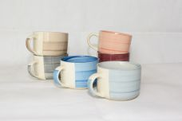 Нажмите чтобы увеличить | АЭРОГРАФ, набор 6 бульонниц 500мл, декор - 6 микс спираль, упаковка - цвет.бокс | 6.00 | 771,38 | 0 | 0 | 231 шт. | 0.00 | 0 | 4650067165998
228-36704 | HJC-1207-M-6P | 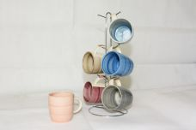 Нажмите чтобы увеличить | АЭРОГРАФ, набор 6 кружек 380мл, декор - 6 микс спираль, метал.стенд, упаковка - цвет.бокс | 6.00 | 653,79 | 0 | 0 | 186 шт. | 0.00 | 0 | 4650067166032
230-35255 | HJC-1203-BA | 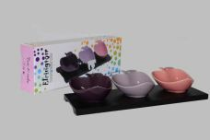 Нажмите чтобы увеличить | ЦИКЛАМЕН, набор (3) 3 салатника d-11х9,5см на подставке, упаковка - цвет.бокс | 24.00 | 466,24 | 0 | 0 | 2585 шт. | 0.00 | 0 | 4610013186545
230-35254 | HJC-1204-BC | 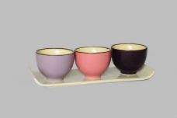 Нажмите чтобы увеличить | ЦИКЛАМЕН, набор (3) 3 салатника d-7х5.3см на подставке, упаковка - цвет.бокс | 24.00 | 448,31 | 0 | 0 | 1958 шт. | 0.00 | 0 | 4610013186033
230-35256 | HJC-1204-BS | 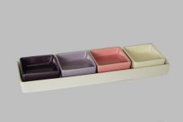 Нажмите чтобы увеличить | ЦИКЛАМЕН, набор (4) 4 салатника 6,7х6,7х2,5см на подставке, форма - квадрат, упаковка - цвет.бокс | 16.00 | 457,27 | 0 | 0 | 1981 шт. | 0.00 | 0 | 4610013186460
230-34821 | HJC-CH-009 | 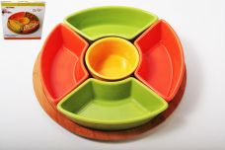 Нажмите чтобы увеличить | ЛЕГО, набор салатников (5) 5 салатников 500мл, дерев.подставка, упаковка - цвет.бокс | 8.00 | 1040,07 | 0 | 0 | 164 шт. | 0.00 | 0 | 9417648714601
228-34945 | HJC-1201-B | 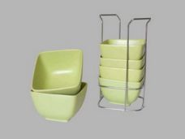 Нажмите чтобы увеличить | СОК. Лимон, набор 6 салатников 450мл, метал.стенд, упаковка - цвет.бокс | 6.00 | 1075,93 | 0 | 0 | 732 шт. | 0.00 | 0 | 4610013187597
228-34946 | HJC-1202-B | 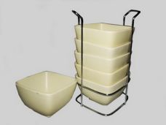 Нажмите чтобы увеличить | СОК. Тропик, набор 6 салатников 450мл, метал.стенд, упаковка - цвет.бокс | 6.00 | 1075,93 | 0 | 0 | 764 шт. | 0.00 | 0 | 4610013187627
228-35249 | HJC-1203-B | 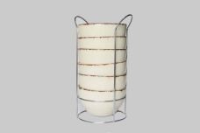 Нажмите чтобы увеличить | СОК. Березовый, набор 6 салатников 450мл, метал.стенд, упаковка - цвет.бокс | 6.00 | 824,88 | 0 | 0 | 122 шт. | 0.00 | 0 | 4610013186392
230-36710 | HJC-1207-B-6P | 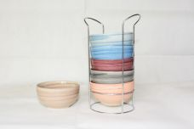 Нажмите чтобы увеличить | АЭРОГРАФ, набор 6 салатников, декор - 6 микс спираль, метал.стенд, упаковка - цвет.бокс | 6.00 | 917,19 | 0 | 0 | 409 шт. | 0.00 | 0 | 4650067165974
230-36711 | HJC-1207-BH-6P | 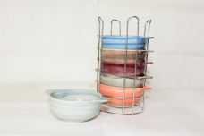 Нажмите чтобы увеличить | АЭРОГРАФ, набор 6 салатников с ручками, декор - 6 микс спираль, метал.стенд, упаковка - цвет.бокс | 6.00 | 1058,29 | 0 | 0 | 782 шт. | 0.00 | 0 | 4650067165950
229-34939 | HJC-1201-18P | 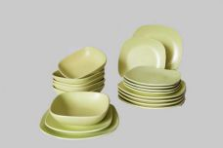 Нажмите чтобы увеличить | СОК. Лимон, набор столовый (18) 6 мелк.тарелок 220мм + 6 мелк.тарелок 190мм + 6 салатников 600мл, форма - квадрат закругленный, упаковка - цвет.бокс | 2.00 | 2087,31 | 0 | 0 | 150 шт. | 0.00 | 0 | 4610013183506
229-34940 | HJC-1202-18P | 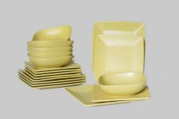 Нажмите чтобы увеличить | СОК. Тропик, набор столовый (18) 6 мелк.тарелок 220мм + 6 мелк.тарелок 190мм + 6 салатников 600мл, форма - квадрат закругленный, упаковка - цвет.бокс | 2.00 | 2445,95 | 0 | 0 | 54 шт. | 0.00 | 0 | 4610013183537
229-35246 | HJC-1204-18P | 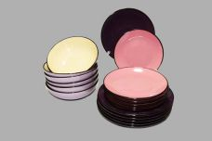 Нажмите чтобы увеличить | ЦИКЛАМЕН, набор столовый (18) 6 мелк.тарелок 220мм + 6 мелк.тарелок 190мм + 6 салатников 600мл, форма - квадрат закругленный, упаковка - цвет.бокс | 2.00 | 2275,60 | 0 | 0 | 28 шт. | 0.00 | 0 | 4610013186538
229-34938 | HJC-1202-19P | 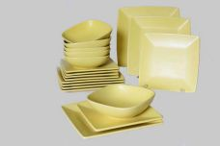 Нажмите чтобы увеличить | СОК. Тропик, набор столовый (19) 6 мелк.тарелок 220мм + 6 мелк.тарелок 190мм + 6 салатников 600мл + блюдо 260мм, форма - квадрат закругленный, упаковка - цвет.бокс | 2.00 | 2675,49 | 0 | 0 | 179 шт. | 0.00 | 0 | 4610013183513
229-34941 | HJC-1201-24P | 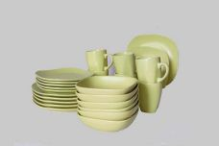 Нажмите чтобы увеличить | СОК. Лимон, набор столовый (24) 6 мелк.тарелок 220мм + 6 мелк.тарелок 190мм + 6 салатников 600мл + 6 кружек 380мл (круглая с квадратным дном), форма - квадрат закругленный, упаковка - цвет.бокс | 2.00 | 2499,75 | 0 | 0 | 67 шт. | 0.00 | 0 | 4610013189492
229-34942 | HJC-1202-24P | 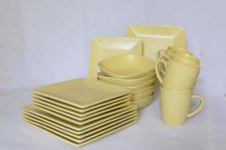 Нажмите чтобы увеличить | СОК. Тропик, набор столовый (24) 6 мелк.тарелок 220мм + 6 мелк.тарелок 190мм + 6 салатников 600мл + 6 кружек 380мл (круглая с квадратным дном), форма - квадрат закругленный, упаковка - цвет.бокс | 2.00 | 2858,39 | 0 | 0 | 178 шт. | 0.00 | 0 | 4610013183520
229-35242 | HJC-1203-24P | 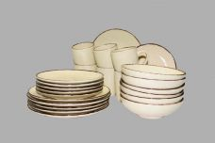 Нажмите чтобы увеличить | СОК. Березовый, набор столовый (24) 6 мелк.тарелок 220мм + 6 мелк.тарелок 190мм + 6 салатников 600мл + 6 кружек 380мл, форма - круглая, упаковка - цвет.бокс | 2.00 | 2367,05 | 0 | 0 | 83 шт. | 0.00 | 0 | 4610013186347
229-36722 | HJC-1207-24P-6CCB | 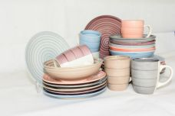 Нажмите чтобы увеличить | АЭРОГРАФ, набор столовый (24) 6 мелк.тарелок 240мм + 6 мелк.тарелок 190мм + 6 салатников 600мл + 6 кружек 380мл, декор - 6 микс спираль, упаковка - цвет.бокс | 2.00 | 2226,97 | 0 | 0 | 90 шт. | 0.00 | 0 | 4650067165851
228-34877 | JNX-SO-10591A | 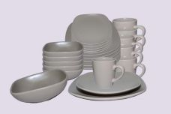 Нажмите чтобы увеличить | МОНО. Бежевый, набор столовый (18) 6 мелк.тарелок 220мм + 6 мелк.тарелок 190мм + 6 салатникок 600мл, форма - квадрат, упаковка - цвет.бокс | 1.00 | 2483,61 | 0 | 0 | 33 шт. | 0.00 | 0 | 4610013182301
228-34873 | JNX-SO-10590C | 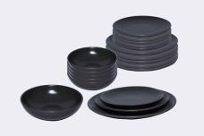 Нажмите чтобы увеличить | МОНО. Коричневый, набор столовый (19) 6 мелк.тарелок 220мм + 6 мелк.тарелок 190мм + 6 салатникок 600мл + блюдо 270мм, форма - квадрат, упаковка - цвет.бокс | 1.00 | 2124,97 | 0 | 0 | 131 шт. | 0.00 | 0 | 4610013182202
228-34874 | JNX-SO-10591C | 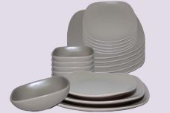 Нажмите чтобы увеличить | МОНО. Бежевый, набор столовый (19) 6 мелк.тарелок 220мм + 6 мелк.тарелок 190мм + 6 салатникок 600мл + блюдо 270мм, форма - квадрат, упаковка - цвет.бокс | 1.00 | 2501,54 | 0 | 0 | 34 шт. | 0.00 | 0 | 4610013182288
228-34876 | JNX-SO-10590B | 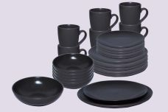 Нажмите чтобы увеличить | МОНО. Коричневый, набор столовый (24) 6 мелк.тарелок 220мм + 6 мелк.тарелок 190мм + 6 салатникок 600мл + 6 кружек 320мл, упаковка - цвет.бокс | 1.00 | 2232,56 | 0 | 0 | 29 шт. | 0.00 | 0 | 4610013182219
262-37291 | YSH-522 | 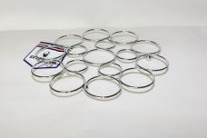 Нажмите чтобы увеличить | подставка под горячее d - 21,5см, упаковка - пластик. пакет | 48.00 | 161,17 | 0 | 0 | 385 шт. | 0.00 | 0 | 4650067168173
262-37292 | YSH-526 | 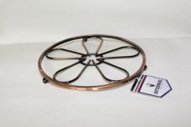 Нажмите чтобы увеличить | подставка под горячее 21,5х2см, цвет - бронза, упаковка - пластик.пакет | 48.00 | 221,84 | 0 | 0 | 452 шт. | 0.00 | 0 | 4650067168166
262-37277 | YSH-10-1203 | 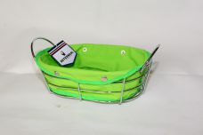 Нажмите чтобы увеличить | корзина сервировочная с тканой подложкой 29х19,5х11см, упаковка - пластик. пакет | 24.00 | 383,01 | 0 | 0 | 622 шт. | 0.00 | 0 | 4650067168074
262-37278 | YSH-179 |  Нажмите чтобы увеличить | корзина сервировочная с тканой подложкой 24,5х8,5см, упаковка - пластик.пакет | 24.00 | 403,87 | 0 | 0 | 735 шт. | 0.00 | 0 | 4650067168067
262-33204 | YSH-1129 |  Нажмите чтобы увеличить | фруктовница квадратная 25,5х25,5х13,5см, упаковка - пластик.пакет | 12.00 | 261,66 | 0 | 0 | 88 шт. | 0.00 | 0 | 4640010405240
262-35213 | YSH-1151 |  Нажмите чтобы увеличить | фруктовница треугольная 35x31x9см, деревянная подставка, упаковка - пластик.пакет | 12.00 | 527,12 | 0 | 0 | 161 шт. | 0.00 | 0 | 4610013187221
262-33205 | YSH-168 |  Нажмите чтобы увеличить | фруктовница круглая d-23х13,5см, упаковка - пластик.пакет | 12.00 | 356,47 | 0 | 0 | 94 шт. | 0.00 | 0 | 4640010405257
262-33203 | YSH-187 |  Нажмите чтобы увеличить | фруктовница круглая d-24х14см, упаковка - пластик.пакет | 12.00 | 458,86 | 0 | 0 | 270 шт. | 0.00 | 0 | 4640010405233
262-33202 | YSH-188 |  Нажмите чтобы увеличить | фруктовница круглая d-24х14см, упаковка - пластик.пакет | 12.00 | 390,60 | 0 | 0 | 371 шт. | 0.00 | 0 | 4640010405226
262-33195 | YSH-1104 |  Нажмите чтобы увеличить | фруктовница круглая d-23х14см, упаковка - пластик.пакет | 24.00 | 398,18 | 0 | 0 | 1188 шт. | 0.00 | 0 | 4640010405158
262-37286 | YSH-1183 |  Нажмите чтобы увеличить | фруктовница 34х28х12,5см, упаковка - пластик.пакет | 24.00 | 354,57 | 0 | 0 | 555 шт. | 0.00 | 0 | 4650067168227
262-37296 | YSH-1197 |  Нажмите чтобы увеличить | фруктовница 24х24х12,5см, цвет - бронза, упаковка - гофрокороб | 24.00 | 422,83 | 0 | 0 | 647 шт. | 0.00 | 0 | 4650067168128
262-37295 | YSH-1199 |  Нажмите чтобы увеличить | фруктовница 29х22,5х14см, цвет - бронза, упаковка - гофрокороб | 24.00 | 362,16 | 0 | 0 | 1012 шт. | 0.00 | 0 | 4650067168135

